ریاست دانشگاه
نام و نام خانوادگی | تحصیلات | تلفن | عکس | سابقه
دکتر بهروز کارخانه ای | دکترای تخصصی پزشکی / بیهوشی | 8131315064 | 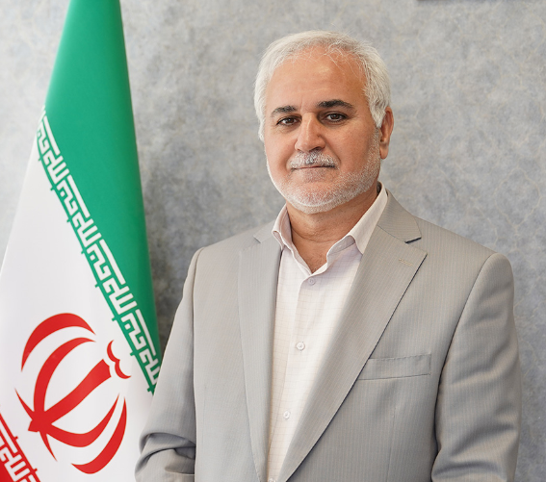 | 22 سال

 | https://webda.umsha.ac.ir/%d8%b1%db%8c%d8%a7%d8%b3%d8%aa-%d8%af%d8%a7%d9%86%d8%b4%da%af%d8%a7%d9%87

معاونین دانشگاه
سمت | نام و نام خانوادگی | تحصیلات | تلفن | عکس | سابقه
معاونت آموزشی | عباس شکری مرنی | متخصص رادیولوژی دهان، فک و صورت | 8131311166 | 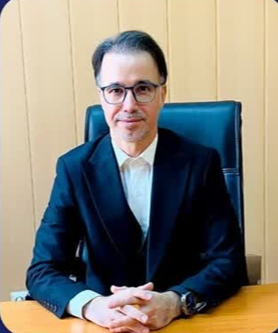 | 15 سال
معاونت بهداشتی | دکتر محمد به نشان | دکترای پزشکی عمومی | 814245090 | 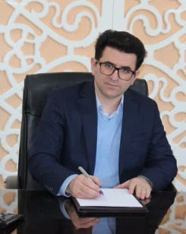 | 18 سال
معاونت تحقیقات و فناوری | دکتر علیرضا سلطانیان | دکترای تخصصی (PhD) / آمار زیستی | 8131314058 | 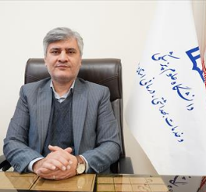 | 27 سال
معاونت توسعه مدیریت و منابع | دکتر حسین عرفانی | دکترای پزشکی عمومی | 8131314000 | 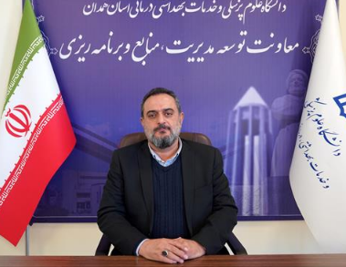 | 32 سال
معاونت دانشجویی و فرهنگی | دکتر سیده زهرا اصغری | دکترای تخصصی (PhD) / زبان‌شناسی همگانی | 8138380070 | 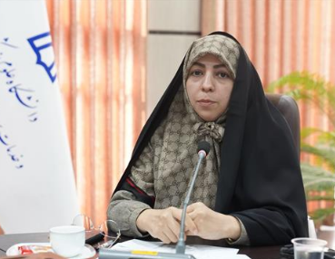 | 14 سال
معاونت درمان | غلامرضا کلوندی | دکتری تخصصی گوارش اطفال | 8131312025 |  | 26 سال
معاونت غذا و دارو | دکتر عفت السادات میر معینی | دکترای پزشکی عمومی | 08138381801-4 |  | 26 سال
معاونت بین الملل | سید عابدین حسین آهنگری | علم اطلاعات و دانش شناسی PHD | 8131311017 | 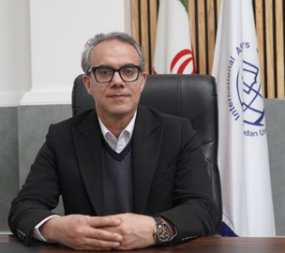 | 22 سال

روسای دانشکده
دانشکده | نام و نام خانوادگی | تحصیلات | تلفن | عکس | سابقه
پرستاری و مامایی | دکتر فرشید شمسایی | دکترای پرستاری | 8138380025 | 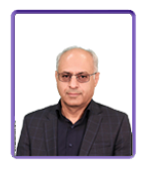 | 33 سال
بهداشت | محمد تقی صمدی | دکتری بهداشت محيط | ۳۸۳۸۰۵۷۲-۰۸۱ | 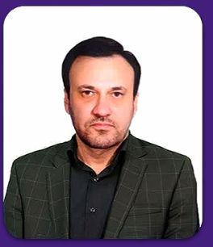 | 30 سال
پزشکی | سیما کامکاری | دكتري تخصصي آنکولوژی زنان | ۳۸۳۸۰۴۶۲-۰۸۱ | 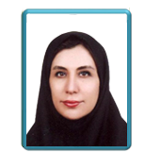 | 13 سال
پیراپزشکی | محمد رضا امیری | دکتری علم اطلاعات و دانش شناسي | ۳۸۳۸۱۰۳۷- ۰۸۱ | 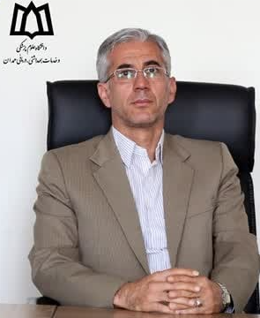 | 26 سال
توانبخشی | دکتر حجت رادین مهر | دکترای تخصصی فیزیوتراپی | ۳۸۳۸1571- ۰۸۲ |  | 8 سال
داروسازی | دکتر داود احمدی مقدم | دکترای تخصصی فارماکولوژی | ۳۸۳۸1675- ۰۸۳ |  | 9 سال
دندانپزشکی | دکتر ابراهیم یارمحمدی | متخصص ترمیمی و زیبایی | ۳۸۳۸۱۰۶۲-۰۸۱ | 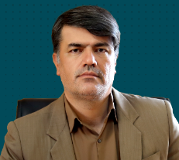 | 24 سال
پیراپزشکی نهاوند | دکتر حسن محمودی | دکترای باکتری شناسی | ۳۳۲۲۱۰۲۵ - ۰۸۱ | 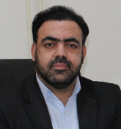 | 15 سال
علوم و غناوری های نوین پزشکی | علیرضا کمکی | دكتري تخصصي فيزيولوژي | 8138381796 | 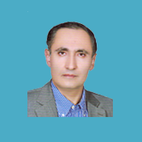 | 27 سال
پرستاری ملایر | دکتر مریم مدی نشاط | دکترای تخصصی پرستاری | ۰۸۱۳۲۲۲۹۹۳۵-۳۷ |  | 23 سال

مدیران شبکه
شهرستان | نام و نام خانوادگی | تحصیلات | تلفن | عکس | سابقه
بهار | دکتر عارفه ریحانی | پزشک عمومی | 8134504140 |  | 18 سال
تویسرکان | دکتر مهدی کریمی مشاور | پزشک عمومی | 8134921158 |  | 23 سال
کبودرآهنگ | مهدی حضرتی | دکتری مدیریت | 8135222623 | 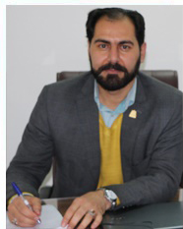 | 19 سال
رزن | مرتضی قاسمی | دکترای تخصصی پزشکی | 8136225800 | 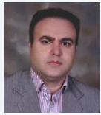 | 21 سال
ملایر | علیرضا بهزادی | دکترای تخصصی پزشكي قانوني | 8132222133 | 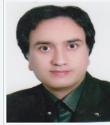 | 19 سال
نهاوند | محمد منصوری نژاد | دکترای تخصصی بيماريهاي قلب وعروق | 8133224990 |  | 1 سال
فامنین | جواد جوزی | پزشک عمومی | ۳۶۸۲۶۴۵۰_۰۸۱ |  | 26 سال
همدان | مهدی دیناری | پزشک عمومی | 38263016 |  | 20 سال
درگزین | سید مهدی میر جلیلی | کارشناسی | 8136462384 | 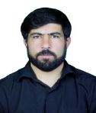 | 28 سال

